About
BPE BAU Process Emissions
BPE Share of Agriculture Process Emissions from Animals

Sources: | Greenhouse Gas Inventory 2018 | Non-CO2 Process Emissions for All Countries (Present and Projections)
 | Ministry of Ecology and Environment, PRC 中华人民共和国生态环境部 | U.S. EPA
 | 2023 | 2019
 | The People's Republic of China Third Biennial Update Report on Climate Change | Global Non-CO2 Greenhouse Gas Emission Projections & Mitigation Potential: 2015-2050
 | 中华人民共和国气候变化第三次两年更新报告 | https://www.epa.gov/global-mitigation-non-co2-greenhouse-gases/global-non-co2-greenhouse-gas-emission-projections
 | W020231229717236049262.pdf | Non-CO2 Report Data Annex (data vintage 9/30/2019)
 | Table 1-10, 1-11
 |  | CO2 Process Emissions for All Countries (Present)
 | Greenhouse Gas Inventory 2020 & 2021 | Potsdam Institute for Climate Impact Research
 | Ministry of Ecology and Environment, PRC 中华人民共和国生态环境部 | 2021
 | 2024 | The PRIMAP-hist national historical emissions time series (1750-2019) v2.3
 | The People's Republic of China's First Biennial Transparency Report on Climate Change | https://zenodo.org/record/5175154
 | 中华人民共和国气候变化第一次双年透明度报告
 | 中华人民共和国气候变化第一次双年透明度报告.pdf | Cement, Steel, Plastics Production Projections Used to Scale Process CO2 Emissions
 |  | Energy Transitions Commission
 |  | 2018
 | The major products production in China for predicting GHGs Process Emissions | Mission Possible: Reachign Net-Zero Carbon Emissions from Harder-to-Abate Sectors by Mid-Century
 | For Coal：Sinopec 中石化 | http://www.energy-transitions.org/sites/default/files/ETC_MissionPossible_FullReport.pdf
 | 2024 | Page 56, Exhibits 2.1 and 2.2, and page 57, Exhibit 2.3
 | China Energy Outlook 2060 (2024 Edition) 中国能源展望2060
 | https://www.cpnn.com.cn/news/baogao2023/202401/W020240105322424121296.pdf | Population Projection Used to Scale Agriculture and Waste Management Process CO2 Emissions
 |  | U.N.
 | For Crude Oil and Natural Gas：China National Petroleum Corporation 中石油 | 2019
 | 2024 | World Population Prospects 2019
 | Energy Outlook for the World and China in 2060 2060年中国与世界能源展望 | https://population.un.org/wpp/Download/Standard/Population/
 | https://www.sohu.com/a/514937234_121015326 | Total population, Medium case (and historical values for years before 2020)

 | For Chemcals products and others: CHINA ENERGY RESEARCH SOCIETY 中国能源研究会 | IEA Methane Leakage Multiplier
 | 2024 | IEA
 | Analysis of Low-Carbon Development Goals and Pathways for China's Industrial Sector under Carbon Neutrality Targets | 2021
 | 碳中和目标下中国工业部门低碳发展目标和路径分析 | Methane Tracker 2021
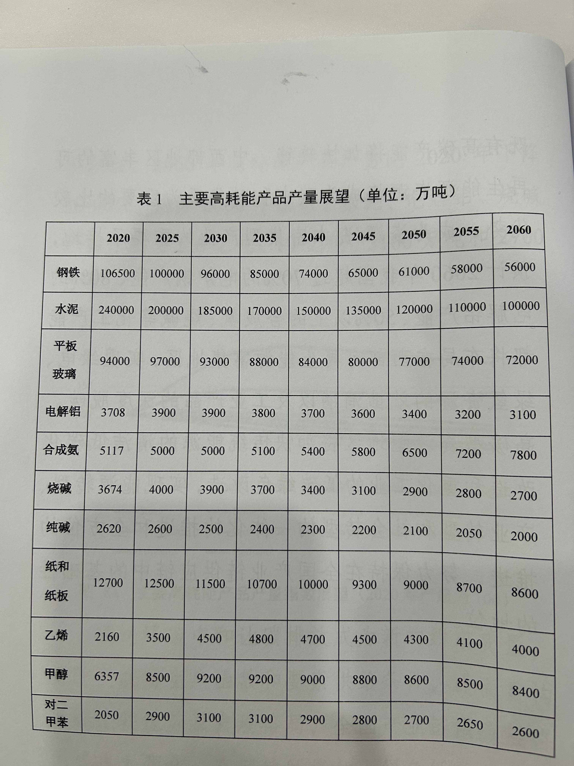
 |  | https://www.iea.org/reports/methane-tracker-2020/interactive-country-and-regional-estimates#abstract

 |  | Particulates
 |  | EPA
 |  | 2017
 |  | 2017 National Emissions Inventory
 |  | https://www.epa.gov/air-emissions-inventories/2017-national-emissions-inventory-nei-data

 |  | US Inventory Data
 |  | EPA
 |  | 2021
 |  | Draft Inventory of U.S. Greenhouse Gas Emissions and Sinks 1990-2019
 |  | https://www.epa.gov/sites/production/files/2021-02/documents/us-ghg-inventory-2021-main-text.pdf
 |  | Tables 3-1, 4-1, 5-1, 7-1

 | Provincial Value Added by Industry Used to Allocate GHGs Process Emissions to Provinces | AIM Act Reductions
 | and Calculate Provincial Non-GHGs Process Emissions Growth Rate | U.S. EPA
 | Historical：National Bureau of Statistics of China | 2021
 | https://www.stats.gov.cn/ | Regulatory Impact Analysis for Phasing Down Production and Consumption of Hydrofluorocarbons (HFCs)
 | Projections：Smart-Trans | https://www.epa.gov/system/files/documents/2021-09/ria-w-works-cited-for-docket.pdf
 |  | Table 4-2
 | Process Emission factors for Non-CO2 by product and technology
 | 中国环境科学学会 Chinese Society For Environmental Sciences | HFC baseline through 2035
 | 城市大气污染源排放清单编制技术指南 | Rhodium
 | Technical guideline on city-level air pollutant emission inventory development | 2021
 | 2018 | ClimateDeck
 | Page 39, table D.1 | Data shared upon request
 | https://www.chinacses.org/xw/gsgg/202308/W020230822432828039219.pdf
 |  | USCA HFC baseline for extrapolation
 | Provincial Industrial Asset Used to Allocate Value Added | USCA
 | National Bureau of Statistics of China 国家统计局 | 2020
 | China Economic Census Yearbook 2018 中国经济普查年鉴2018 | Data shared upon request
 | 2018
 | Table 1-B-1 to 1-B-49
 | https://www.stats.gov.cn/sj/pcsj/jjpc/4jp/indexch.htm

Notes
Subnational Selector
全国

If you are adapting the EPS to a subnational region (a Province in China),
Please make a selection in the yellow area above("Subnational Selector")

Global Warming Potentials
The EPA source data uses 100-year data from AR4 for Global Warming Potentials. Therefore,
We want our values in grams of each pollutant (except F-gases, which are in g CO2e), so we
convert EPA CH4 and N2O data using the following conversion factors based on AR4. | National

25
28
298
265
0.88926174497

Methane leakage
This Excel file includes the ability to adjust the EPA's values | CH4 GWP in AR4
for methane leakage rate. If you wish to adjust this, | CH4 GWP in AR5
change the value next to the country you have selected | N2O GWP in AR4
on the "Country Selector" tab. For more explanation, see | N2O GWP in AR5
the "Multipliers and Adjustments" tab.

EPA data for non-U.S. countries generally relies on values reported by those countries,
so any errors in the EPA's assessment of U.S. methane leakage cannot
be assumed to apply to the EPA's data on other countries' methane leakage.

For the US, we adjust BAU methane emissions to align with IEA rather than EPA.

Notes on BPEiC Share of Agriculture Process Emissions from Animals
Share of Agriculture Process Emissions from Animals should not include emissions
from growing crops used for animal feed (like corn). It should include emissions
from animal operations, animal waste, etc.

2009_to_2012$

Notes on particulates
2017 data scaled by industrial sector value from AEO. Nonroad emissions distributed across sectors by diesel fuel consumption.

Notes on HFCs
The EPA non-CO2 report was compiled before passage of the AIM Act to phase down HFCs in
line with the Kigali Amendment. We therefore adjust the baseline based on data from Rhodium
through 2035 (which incorporates the AIM Act), and from extrapolation and estimated emissions | 1.070
reductions from the EPA's Regulatory Impact Assessment for 2036-2050.

